画像制作プラン
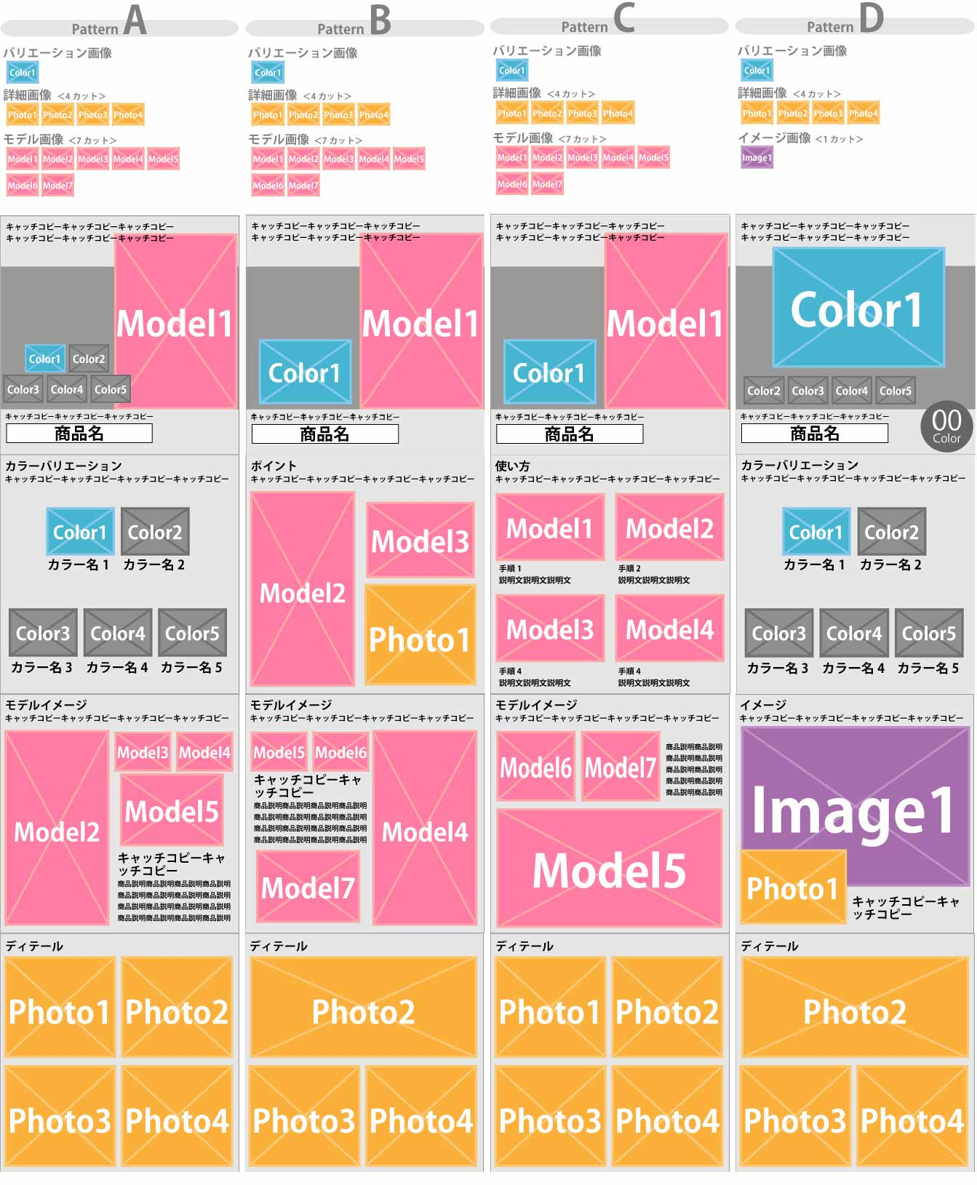
画像制作プラン

モデル撮影（5カットまで） | 記入サンプル | 1商品目 | 2商品目 | 3商品目 | 4商品目 | 5商品目
モデル撮影指名と男女 | モデルはお任せ 女
Model1 | スマホをポーチに入れているところ
Model2 | スマホをポーチに入れたまま操作しているところ
Model3 | スマホをポーチに入れたまま電話しているところ
Model4 | カバンに入れているところ
Model5 | 付属ストラップを付けて持っているところ

イメージ撮影 （モデル撮影不要の場合） | ※ご希望のイメージカットの雰囲気・参考URL等でご指示ください
Image1 | モデル撮影希望のため不要

商品撮影（4カットまで） | ※正面は含まれます。
Photo1 | 背面
Photo2 | 背面
Photo3 | ファスナーのアップ
Photo4 | 生地のアップ

制作画像１枚目 | メインの画像の背景は基本白です。
商品名 | らくらくスマホポーチ
キャッチコピー | 入れたままらくらく操作！大事なときにもたつかない！

制作画像2枚目 | ※モデル・詳細撮影はColor1での撮影となります | ※2色以上は白飛ばし加工付になります。
キャッチコピー | ビビットで人気のあるカラーをご用意しました！
カラーバリエーション名
Color1(代表色) | ブラック
Color2 ＋600円 | ブラウン
Color3 ＋600円 | ピンク
Color4 ＋600円 | オレンジ
Color5 ＋600円
Color6 ＋600円
Color7 ＋600円

制作画像3枚目
キャッチコピー | 特殊なクリア素材で、スマホを取り出さずに素早く操作。

制作画像4枚目 | ※商品の使い方などの画像制作をご希望の方はご記入下さい
キャッチコピー | 縦10cm×横8cm×高さ2cm 素材：ポリエステル

※とるつくるを制作したデータは撮影スタジオカタログでお客様の許可無く、掲載実績や紹介で使わせていただく可能性がございます。

画像制作テンプレート(テンプレートに沿った内容での制作になります。）

